หน้าปก
รายงานการบำรุงรักษาระบบ Ansul 1/2

ประจำปี 2566

บริษัท ดิ เอราวัณ กรุ๊ป จำกัด (มหาชน)
โครงการ Holiday Inn Pattaya Executive Tower

วันที่ 4 - 5 พฤษภาคม 2566
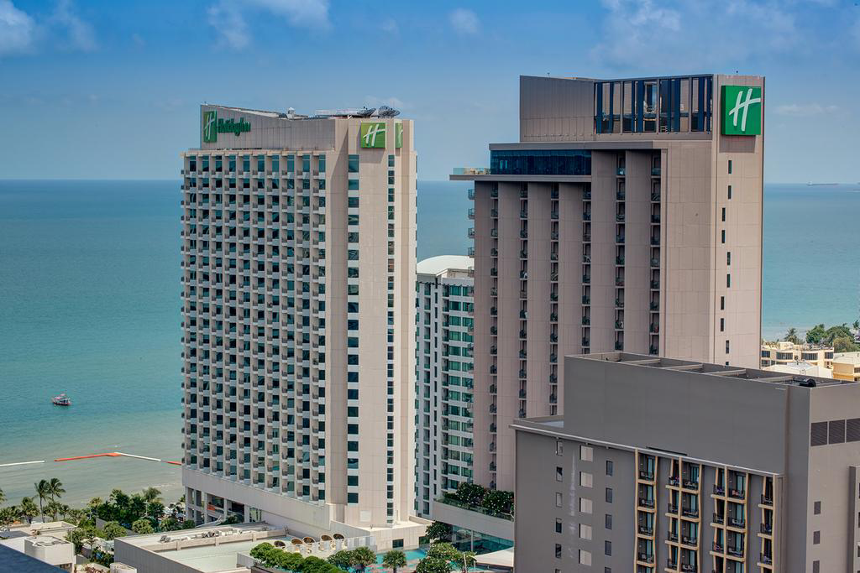

โดย
SYSTEMS SERVICE DEPARTMENT
THE SOLUTION TO SERVE YOUR PROBLEMS
 | บริษัท ดู ออล อาคิเทค แอนด์ เอ็นจิเนียริ่ง จำกัด

 | 68/155 หมู่ 3 ถนนชัยพฤกษ์ ตำบลคลองพระอุดม อำเภอปากเกร็ด จังหวัด นนทบุรี 11120
 | Email: info.doall.ae@gmail.com โทร.082-069-0919
 | 68/155 Moo 3 Chaiyaphruek Road, Khlong Phra Udom, Pak Kret t, Nonthaburi 11120
 | Email: info.doall.ae@gmail.com Tel. 082-069-0919

H1
บริษัท ดู ออล อาคิเทค แอนด์ เอ็นจิเนียริ่ง จำกัด
68/155 หมู่ 3 ถนนชัยพฤกษ์ ตำบลคลองพระอุดม อำเภอปากเกร็ด จังหวัด นนทบุรี 11120
Email: info.doall.ae@gmail.com โทร.082-069-0919
REPORT OF INSPECTION & TESTING OF ANSUL SYSTEM 1/2
Holiday Inn Pattaya Executive Tower
 | Hood No: FL.6 Serial No.S223781

1 | Testing Mechanical Gas Valves
 | Simulate Mechanical Gas Valve Trip of System, Turn gas line on (“Caution”before the gas line id
 | turned on, make certain to extinguish any open flams and turn off all burners ) and Manually push each air
 | cylinder rod full “DOWN” position.
 | a. Gas Valve Closes(If Applicable) and So Indicates
 | b. Check burner for gaseous odor

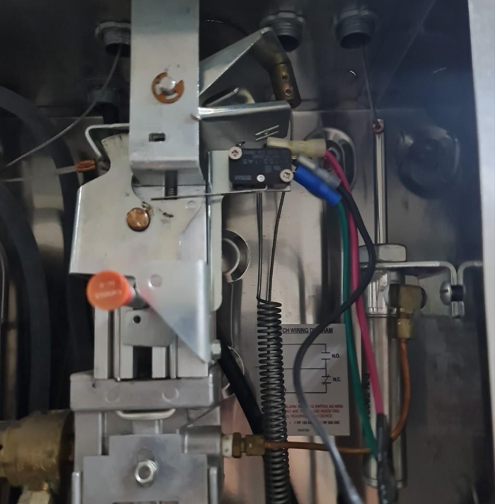
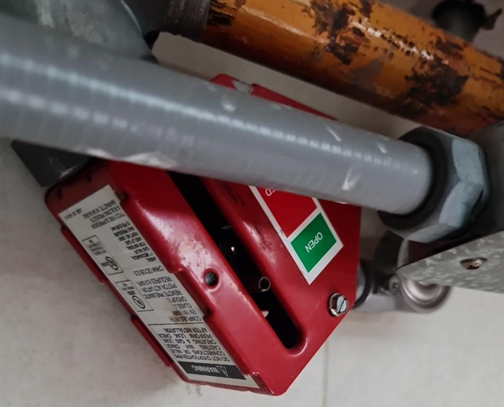

 | รูปภาพ การทดสอบโดยการกด air cylinder ให้อยู่ในตำแหน่งลงเพื่อสังเกตการทำงานของ Mechanical Gas Valves

2 | Testing Manual Pull Station
 | Simulate Manual Pull Trip of System; remove glass break rod and Pull ring handle on pull station.
 | a. Release Mechanism Trip, Pin Extends,
 | Flag Shows "Fired"
 | b. Micro Switches/Pressure Switches Trip,
 | (Snap-action) Fuel Off, Fan On
 | c. Alarm warning,(Strobe light “Flash”)

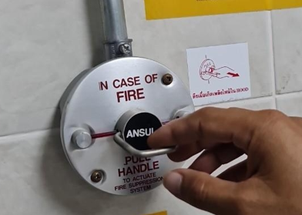

 | รูปภาพ การทดสอบการดึง Manual Pull Station

3 | Testing Detection System
 | Simulate Automatic Trip of System; remove fusible link and install a test link and cut for simulate.
 | c. Alarm warning,(Strobe light “Flash”)
 | Flag Shows "Fired"
 | b. Micro Switches/Pressure Switches Trip,
 | (Snap-action) Fuel Off, Fan On
 | c. Alarm warning,(Strobe light “Flash”)

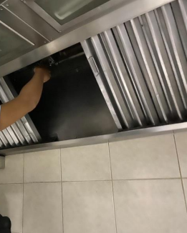
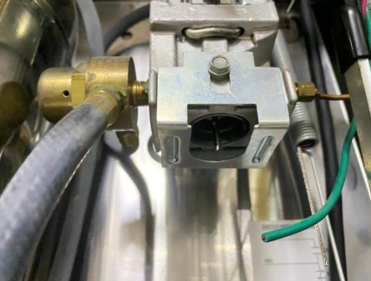

 | รูปภาพ การทดสอบโดยการตัด Test Link และการทำงานขฃอง Release Mechanism Trip (เข็มแทงฉนวนทำงาน)

4 | Testing Cartridges, Nitrogen weight
 | Remove Cartridges Nitrogen Check the weight
 | Cartridges, Nitrogen, LT-20-R,
 | Cartridges, Nitrogen, LT-30-R,
 | Cartridges, Nitrogen, R-102-R, | 107.750 OZ (3.05 Kg) น้ำหนักที่ชั่งได้ 3.075Kg
 | Cartridges, Nitrogen, LT-101-30,

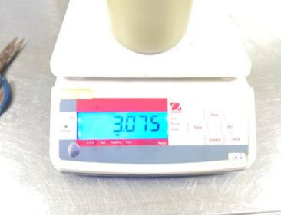
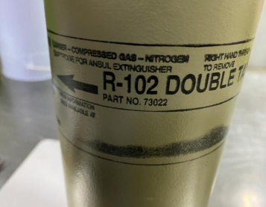

 | รูปภาพ น้ำหนักของ Cartridges, Nitrogen, R-102-R

